상품제안서
에이투 프리미엄 블루투스 이어폰 | 상품코드: F19145

 |  |  |  |  |  |  | 02-412-0044 | www.easy1.co.kr
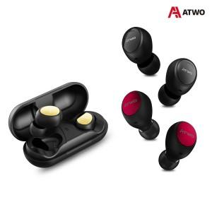

【상세/제작정보】

【인쇄/포장옵션】 | 레이저 / 포장지포장

【공급단가】 | 수량 | 30~ | 100~ | 300~ | 500~ | 1,000~
*VAT별도 | 블랙 | 21,490원 | 20,690원 | 19,900원 | 19,100원 | 18,620원
 | 레드 | 21,490원 | 20,690원 | 19,900원 | 19,100원 | 18,620원
 | 골드 | 21,490원 | 20,690원 | 19,900원 | 19,100원 | 18,620원

【상품 URL】 | https://easy1.co.kr:443/src/goods_detail.php?gdno=19145

